일위대가표
일 위 대 가 표

명 칭 | 규 격 | 수 량 | 단위 | 재 료 비 |  | 노 무 비 |  | 경 비 |  | 합 계 |  | 비 고
 |  |  |  | 단 가 | 금 액 | 단 가 | 금 액 | 단 가 | 금 액 | 단 가 | 금 액
제 1 호표
모래부설 | 3cm | 1 | M2 |  | - |  | 2,483 |  | - | - | 2,483
보통인부 |  | 0.015 | 인 |  | - | 165,545 | 2,483 |  | - | 165,545 | 2,483 | 1호표
제 2 호표
모래부설 | 5cm | 1 | M2 |  | - |  | 3,311 |  | - | - | 3,311
보통인부 |  | 0.02 | 인 |  | - | 165,545 | 3,311 |  | - | 165,545 | 3,311 | 2호표

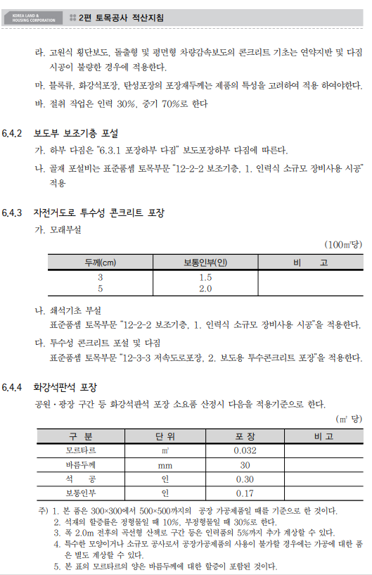

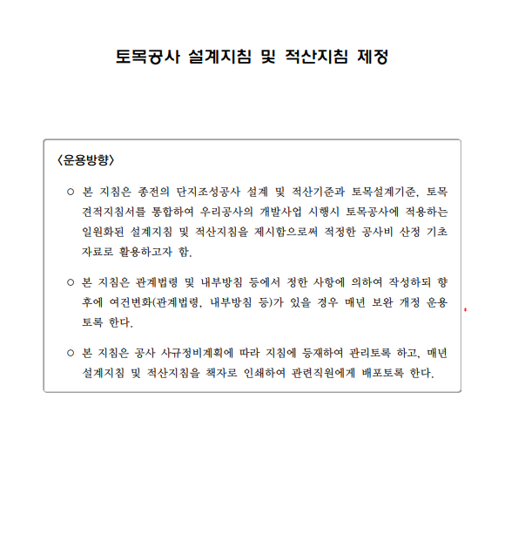

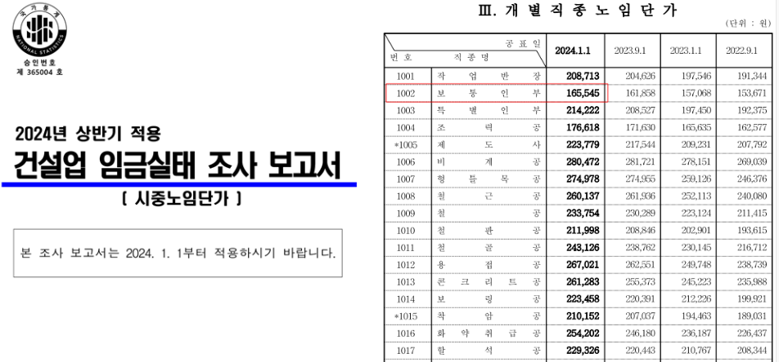

 |  |  |  |  |  |  |  |  |  |  |  |  | 0

